C III - j_16 SH

Statistisches Amt
für Hamburg und Schleswig-Holstein

 | STATISTISCHE BERICHTE
 | Kennziffer: C III - j 16 SH

Die Viehwirtschaft in Schleswig-Holstein
2016

 |  | Herausgegeben am: 19. Februar 2018

Vorbemerkungen (S.5+6)
Vorbemerkungen
Der nachstehende Bericht enthält die endgültigen Ergebnisse der
– Viehbestandserhebungen Rinder, Schweine
und Schafe,
– Schlachtungs- und Schlachtsgewichtsstatistik
– Legehennenstatistik
– Milchstatistik
für das Berichtsjahr 2016.
Rechtsgrundlagen
Agrarstatistikgesetz (AgrStatG) in der Fassung der Bekanntmachung vom 17. Dezember 2009 (BGBl. I S. 3886), das zuletzt durch Artikel 1 vom 5. Dezember 2014 (BGBl. I S. 1975) geändert worden ist. Bundesstatistikgesetz ( BStatG ) vom 22. Januar 1987 (BGBl. I S. 462, 565), das zuletzt durch Artikel 1 des Gesetzes vom 21. Juli 2016 (BGBl. I S. 1768) geändert worden ist.
Verordnung (EG) Nr. 1165/2008 des Europäischen Parlaments und des Rates vom 19. November 2008 über Viehbestands- und Fleischstatistiken und zur Aufhebung der Richtlinien 93/23/EWG, 93/24/EWG und 93/25/EWG des Rates (ABl. L 321 vom 1. Dezember 2008, S. 1).
Detaillierte Ausführungen zu den Statistiken können den Qualitätsberichten entnommen werden, die unter "www.destatis.de, Publikationen, Qualitätsberichte" veröffentlicht werden.
Anmerkungen zur Methode
Viehbestandserhebung
Ergebnisse über die Viehbestände und deren Entwicklung liefert die Viehbestandserhebung, die im Mai und November jeden Jahres stattfindet.
Die Erhebung der Rinderbestände erfolgt seit Mai 2008 als sekundärstatistische Auswertung der im Herkunftssicherungs- und Informations-system für Rinder (HIT) enthaltenen Daten zum Stichtag 3. Mai und 3. November. Die Auswertung erfolgt total auf Einzeltierbasis und wird auf Halterebene zusammengeführt. Dies ermöglicht die Veröffentlichung von regionalisierten Ergebnissen nach Kreisen und Gemeinden.
Merkmale wie die Nutzungsrichtung der Kühe (Milch- oder Ammenkuh) sowie der Nutzungszweck (Tiere zur Zucht bzw. Schlachtung) können nicht direkt dem HIT entnommen werden, sondern werden anhand von Hilfsmerkmalen (Produktionsrichtung, Rasse, Abkalbestatus, Alter, Geschlecht) berechnet. Die Milchkühe werden z. B. unter Berücksichtigung von Rasse und Produktionsrichtung abgeleitet.
Die Erhebung über die Schweinebestände wird jährlich zu den Berichtszeitpunkten 3. Mai und 3. November durchgeführt. Erhebungseinheiten sind beginnend 2010 Betriebe mit mindestens 50 Schweinen oder 10 Zuchtsauen. Dadurch wurden vor allem kleinere landwirtschaftliche Betriebe entlastet, die Zahl der auskunftspflichtigen Betriebe sank deutlich. Daher sind die Zahlen der Schweine haltenden Betriebe nur eingeschränkt mit denen der Erhebungen vor 2010 vergleichbar .
Die Erhebung über die Schafbestände wird beginnend 2011 jährlich zum Berichtszeitpunkt 3. November durchgeführt. Erhebungseinheiten sind Betriebe mit mindestens 20 Schafen. Durch die Umstellung der Auswahl der befragten Betriebe und des Befragungszeitpunktes sind die Daten für Schafhalter und -bestände in ihrer Vergleichbarkeit mit den Ergebnissen der Schafbestandserhebungen vor 2011 stark eingeschränkt.
Seit der Landwirtschaftszählung 2010 werden repräsentative Ergebnisse aus hochgerechneten Stichproben nur noch gerundet auf volle Hunderter dargestellt, um Ungenauigkeiten durch Stichprobeneinflüsse in der Darstellung zu vermeiden
Eine Totalerhebung der Tierbestände (allgemeine Erhebung der Viehbestände) erfolgte im Rahmen der Agrarstrukturerhebung im März 2016 mit einer geringeren Merkmalstiefe. erstmalig wieder nach der Landwirtschaftszählung im März 2010. Die nächste Vollerhebung wird zur Landwirtschaftszählung 2020 stattfinden – vorraussichtlich mit denselben Merkmalen wie 2010 und 2016.
Schlachtungen und Fleischerzeugung
Die Schlachtungsstatistik umfasst alle von amtlichen Veterinären an Rindern, Kälbern, Schweinen, Schafen, Ziegen und Pferden durchgeführten Schlachttier- und Fleischunter-suchungen. Erhebungsmerkmale der Schlach-tungsstatistik sind die Zahl der Tiere nach Herkunft, Tierart, Tauglichkeit, gewerblichen Schlachtungen und Hausschlachtungen und bei Rindern außerdem nach Kategorien.
Grundlage der Schlachtgewichtsstatistik sind die Meldungen der Schlachtbetriebe nach der Ersten Fleischgesetz-Durchführungsverordnung zu Preisen und Schlachtgewichten aus gewerblichen Schlachtungen von Tieren inländischer und ausländischer Herkunft an die nach Landesrecht zuständigen Behörden.
Die Schlachtmenge errechnet sich aus der Zahl der genusstauglichen Tiere und dem durchschnittlichen Schlachtgewicht und schließt dabei die Schlachtfette ein. Diese Fleischmenge wird unabhängig von der Herkunft der Schlachttiere ermittelt. Ein übergebietlicher Ausgleich (Versand und Empfang) von Lebendvieh, Fleisch und Fleischwaren mit anderen Bundesländern sowie dem Ausland wird nicht vorgenommen. Somit ist die ausgewiesene Schlachtmenge nicht identisch mit der Marktleistung der tierischen Produktion und auch nicht mit dem Fleischverbrauch in Schleswig-Holstein.
Ab 2009 gelten für die Schlachtungs- und Fleischgewichtsstatistik Änderungen hinsichtlich der Abgrenzung der Rinder- und Schafkategorien. Diese Änderungen betreffen bei den Nachweisungen von Rindern die Abgrenzung der Kälber (Rinder bis zu 8 Monaten) sowie der Jungrinder (Rinder von mehr als acht, aber höchstens 12 Monate).
Die Zahl der geschlachteten Schafe unterteilt sich in die beiden Kategorien Lämmer bis 12 Monate und übrige Schafe. Damit ist eine zeitliche Vergleichbarkeit mit den Vorjahren für Kälber und Jungrinder sowie Lämmer und Schafe nur eingeschränkt möglich.
Legehennenhaltung und Eiererzeugung
Die Erhebung in Unternehmen mit Hennenhaltung wird monatlich durchgeführt. Erhebungseinheiten sind Unternehmen mit 3 000 und mehr Hennenhaltungsplätzen. Die Unternehmen geben ihre Meldung untergliedert nach Betrieben ab. Unternehmen mit Betrieben in verschiedenen Ländern haben für jedes Land, in dem sie einen Betrieb haben, gesondert zu melden. Erhoben werden die Zahl der Hennenhaltungsplätze und der legenden Hennen, sowie die Zahl der erzeugten Eier getrennt nach Haltungsformen. Die Ökologische Erzeugung wurde erstmalig im Jahr 2007 erfasst, die Betriebe ordneten sich bis 2006 in der Regel der Haltungsform Freilandhaltung zu. Der Berichtszeitpunkt für die Zahl der vorhandenen Hennenhaltungsplätze und die Zahl der legenden Hennen ist der letzte Tag des jeweiligen Vormonats. Der Berichtszeitraum für die Zahl der erzeugten Eier ist der jeweilige Vormonat.
Milcherzeugung und -verwendung
Auf der Grundlage des „Gesetzes über Meldungen über Marktordnungswaren“ in der Fassung der Bekanntmachung vom 26. November 2008 (BGBl. I S. 2260) hat die Bundesanstalt für Landwirtschaft und Ernährung (BLE) ab dem Meldemonat Januar 2009 die Aufgabe der Sammlung und Aufbereitung der Daten zur Marktordnungswaren-Meldeverordnung übernommen. Die Milchkuhzahlen zur Berechnung der durchschnittlichen Milchleistung je Kuh und Jahr werden aus der HIT-Datenbankauswertung übernommen (berechnet auf Basis der Produktionsrichtung) – bis 2011 als Jahresdurchschnittswert, seit 2012 wird die Novemberzahl des Berichtsjahres übernommen.
Anzeigepflichtige Tierseuchen
Auf der nachfolgenden Internetseite werden alle anzeigepflichtigen Tierseuchen in Deutschland angezeigt, die von Kreistierärzten in die zentrale Tierseuchendatenbank der Bundesrepublik Deutschland eingestellt wurden. http://tsis.fli.bund.de/Reports/Info.aspx
Die Tierseuchenberichte erscheinen außerdem monatlich als amtliche Mitteilung des Bundes-ministeriums für Ernährung und Landwirtschaft.
Hinweis zum Veröffentlichungsprogramm
Detaillierte Ergebnisse der einzelnen Erhebungen werden in besonderen Statistischen Berichten fortlaufend während des Berichtsjahres veröffent-licht. Diese Standardberichte sowie ausgewählte Monatszahlen stehen zum kostenlosen Download im Internetangebot des Statistikamtes Nord unter www.statistik-nord.de zur Verfügung oder können im Abonnement bezogen werden. Seit November 2013 stehen auch Gemeindeergebnisse der Rinder- und Kuhbestände vom November online zur Verfügung. Ältere Gemeindeergebnisse der Rinder- und Kuhbestände vom Mai und November sind auf Anfrage beim Statistischen Amt für Hamburg und Schleswig-Holstein als Exceldatei erhältlich. Die monatlich erscheinenden Schlachtungs-berichte enthalten vorläufige Ergebnisse, die von den in diesem Bericht veröffentlichten abweichen können.
Bundeszahlen veröffentlicht das Statistische Bundesamt in seiner Fachserie 3 „Land- und Forstwirtschaft, Fischerei“, Reihe 4.
Die Ergebnisse der Fleischbeschau werden vom Bundesamt in der Fachserie 3, Reihe 4.3 „Fleischuntersuchung“ veröffentlicht.

Qualitätskennzeichen (S.7)
Qualitätskennzeichen
Zur besseren Einschätzung der Qualität der reprä-sentativen Erhebung über die Schweine- und Schafbestände werden die relativen Standard-fehler für jeden Wert berechnet. Diese werden in diesem Bericht mit Hilfe von Qualitätskennzeichen
dargestellt und durch einen Buchstaben rechts neben dem zugehörigen Wert ausgewiesen. Bei einem relativen Standardfehler von mehr als 15 Prozent wird der Wert durch einen Schrägstrich ersetzt, da der Schätzfehler dann zu groß und der Wert damit nicht sicher genug ist.

Qualitätskennzeichen | Relativer Standardfehler in Prozent

A | bis unter 2
B | 2 bis unter 5
C | 5 bis unter 10
D | 10 bis unter 15
E | 15 und mehr

Grafik2
2. Durchschnittliche Bestandsgrößen von Milchkühen und Rindern in Schleswig-Holstein am 3. November 2016 nach Kreisen¹

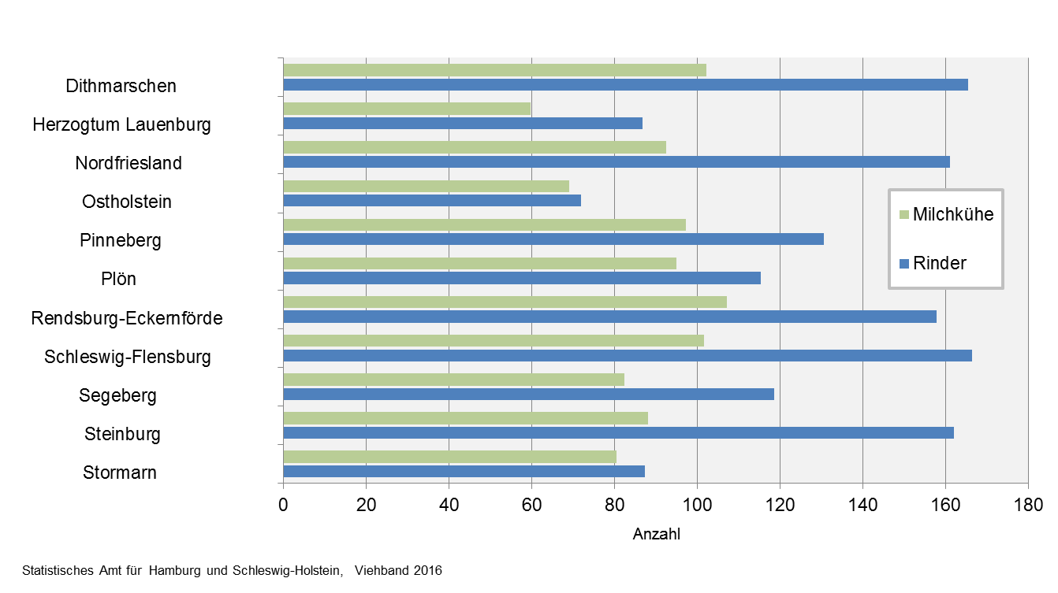

1 ohne kreisfreie Städte

Grafik3
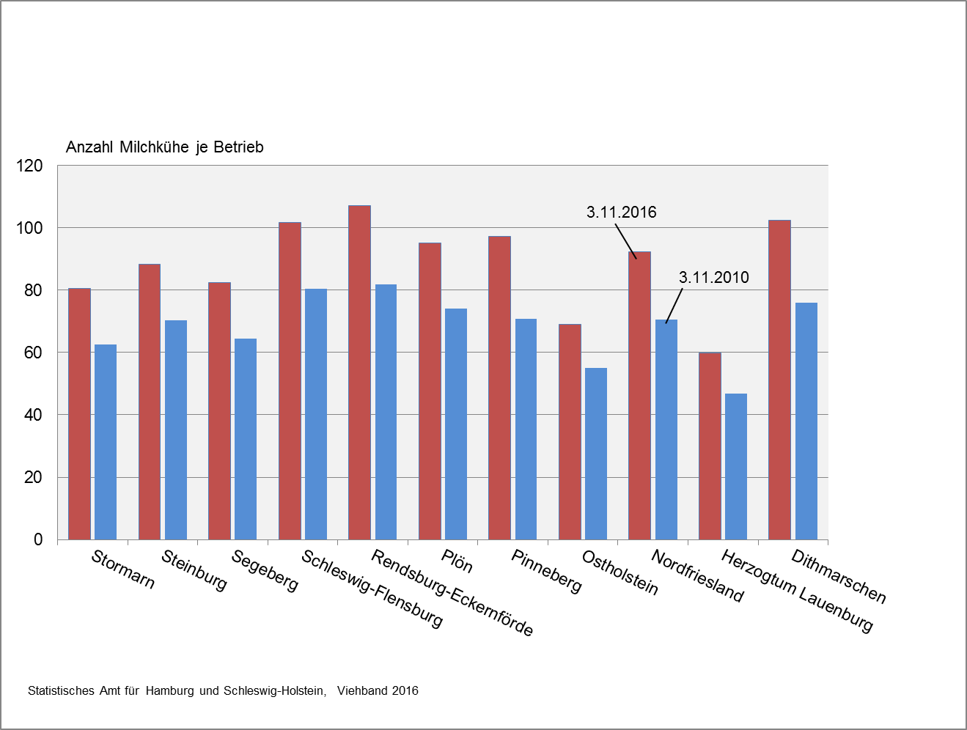
3. Durchschnittliche Milchkuhbestände in Schleswig-Holstein in den Kreisen 2010 und 2016

Grafik4
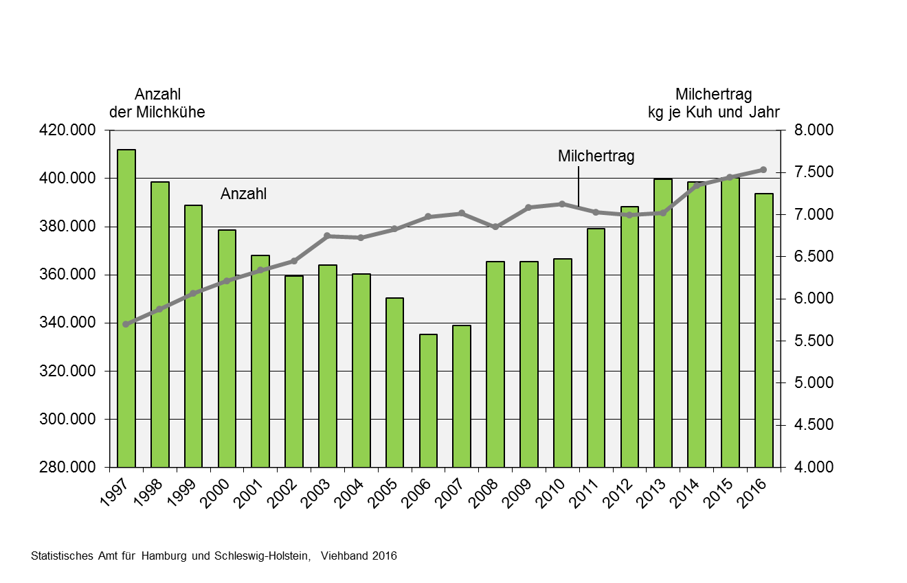
4. Anzahl der Milchkühe und durchschnittlicher Milchertrag je Kuh und Jahr in Schleswig-Holstein 1996-2016

Grafik5
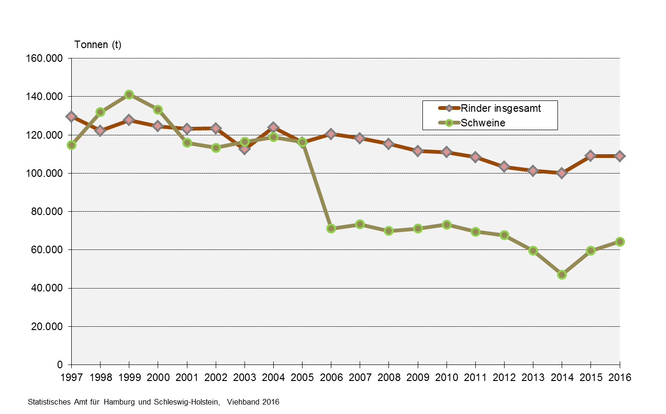
5. Schlachtmengen aus gewerblichen Schlachtungen von Tieren in- und ausländischer Herkunft in Schleswig-Holstein 1996 bis 2016

Grafik6
6. Durchschnittlicher Hennenbestand und Legeleistung1 in Schleswig-Holstein 2007 bis 2016

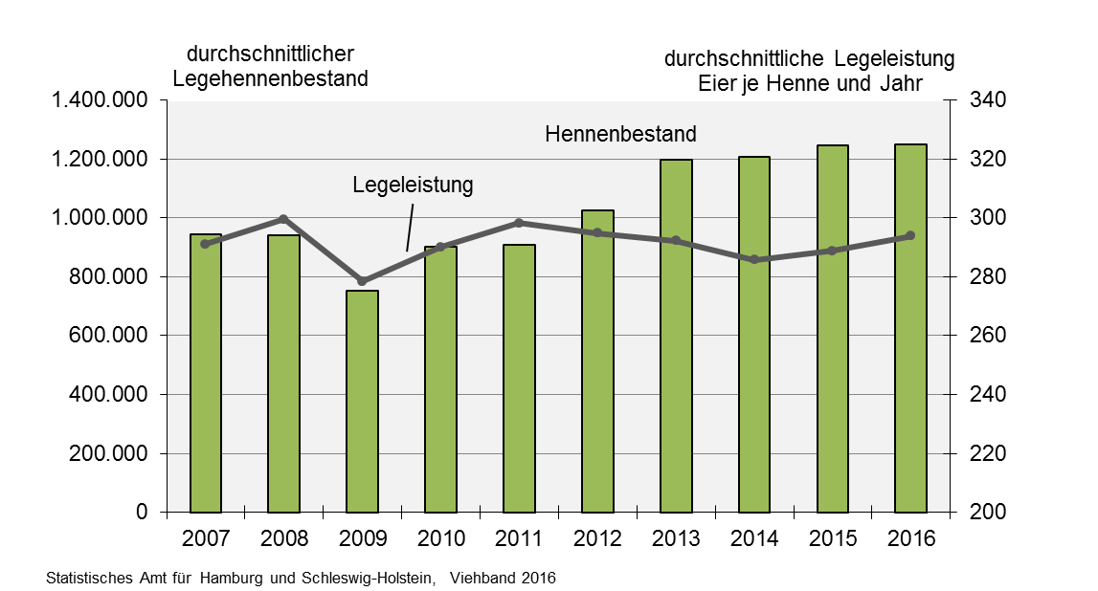

1 in Betrieben mit mindestens 3 000 Hennenhaltungsplätzen

Grafik7
7. Bestandsentwicklung der Hennenhaltungsplätze1 nach Haltungsformen in Schleswig-Holstein von 2007 bis 2016
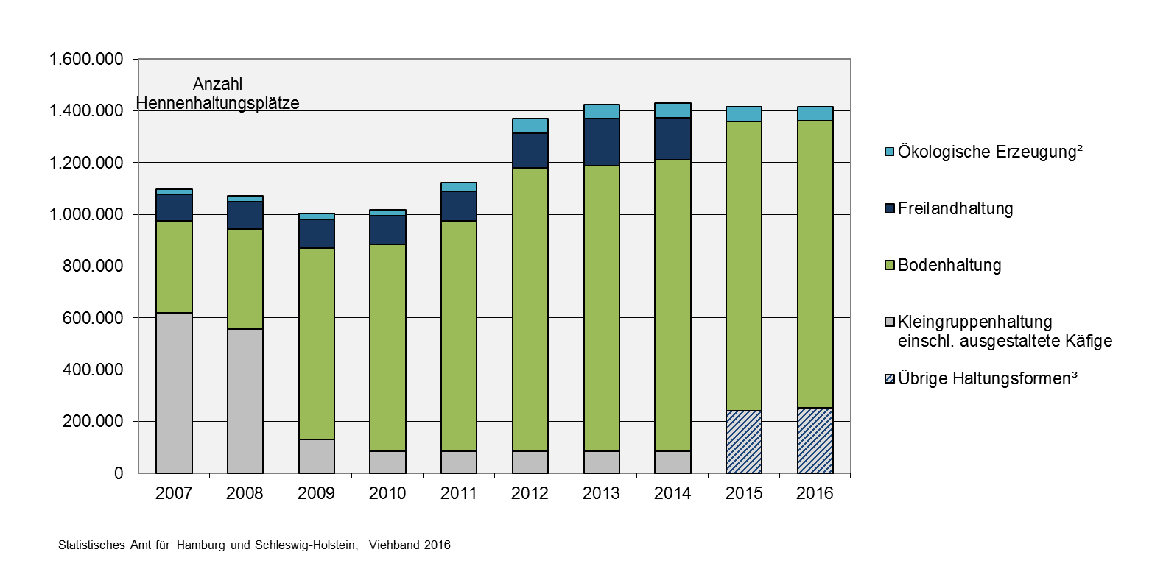

1 in Betrieben mit mehr als 3 000 Hennenhaltungsplätzen
2 Ökologische Erzeugung: erstmalig im Jahr 2007 erfasst, die Betriebe ordneten sich bis 2006 in der Regel der Haltungsform Freilandhaltung zu
3 Freilandhaltung sowie Kleingruppenhaltung und ausgestaltete Käfige

Grafik8
8. Hennenhaltungsplätze1 nach Haltungsformen in Schleswig-Holstein im Dezember 2016 und 2010
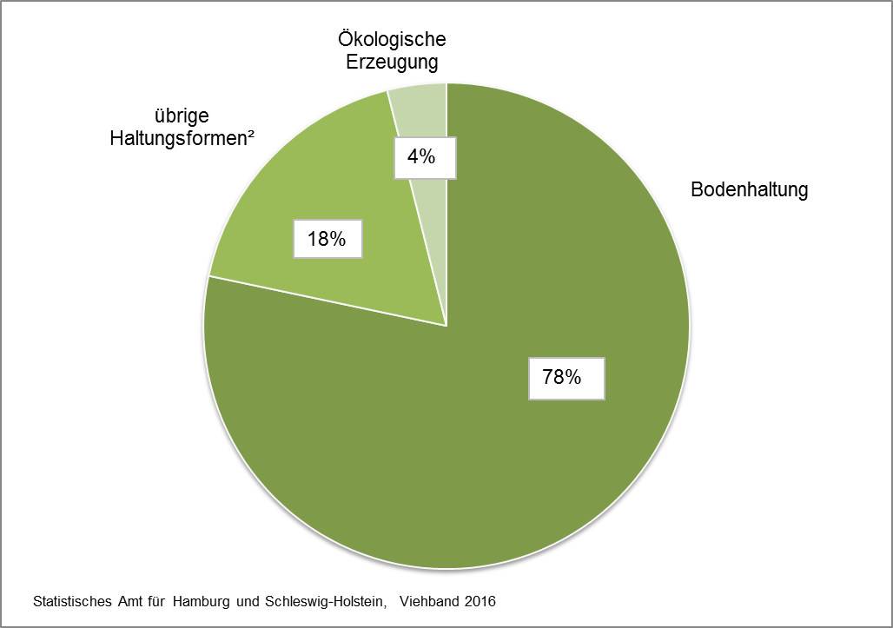

1 in Betrieben mit mindestens 3000 Hennenhaltungsplätzen
2 Freilandhaltung sowie Kleingruppenhaltung und ausgestaltete Käfige
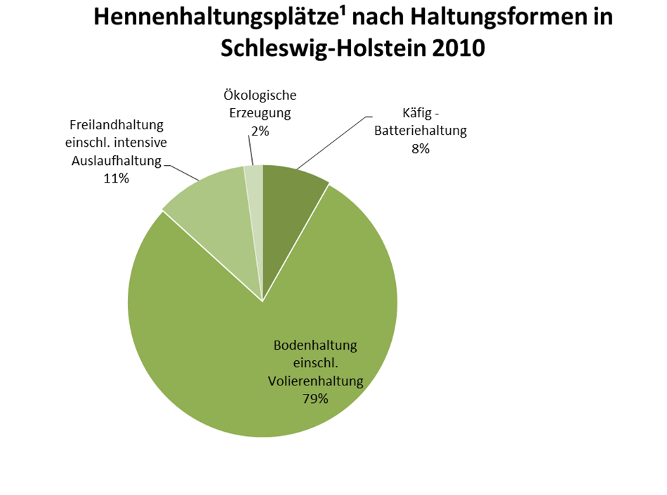

1) in Unternehmen mit mehr als 3000 Hennenhaltungsplätzen; jeweils am 1. Dezember

